Wochenbericht
 |  |  |  | Augustin Beck GmbH & Co. KG - 87700 Memmingen - Tel. 08331 - 9506 - 0

 |  |  |  | Beck Bauunternehmung GmbH & Co. KG - 14943 Luckenwalde - Tel. 03371 - 610 457

Aufmaß Pos.: |  |  | RAG-I-2.1.1.3.480 |  |  | Datum: | 2025-02-04 |  | Blattnr.: | 1/1
Bauvorhaben |  |  | StatCom RAG
Auftraggeber |  |  | Siemens Energy Global GmbH & Co. KG

Ausgeführte Leistung: |  |  | Rückbiegeanschlüsse HBT 190-8/15-5-900

Nr. | Bezeichnung | Anzahl |  | L | Ergebnis [lfdm]
1 | 1 | 7.00 |  | 0.9 | 6.30
 | Summe [lfdm] |  |  |  | 6.30

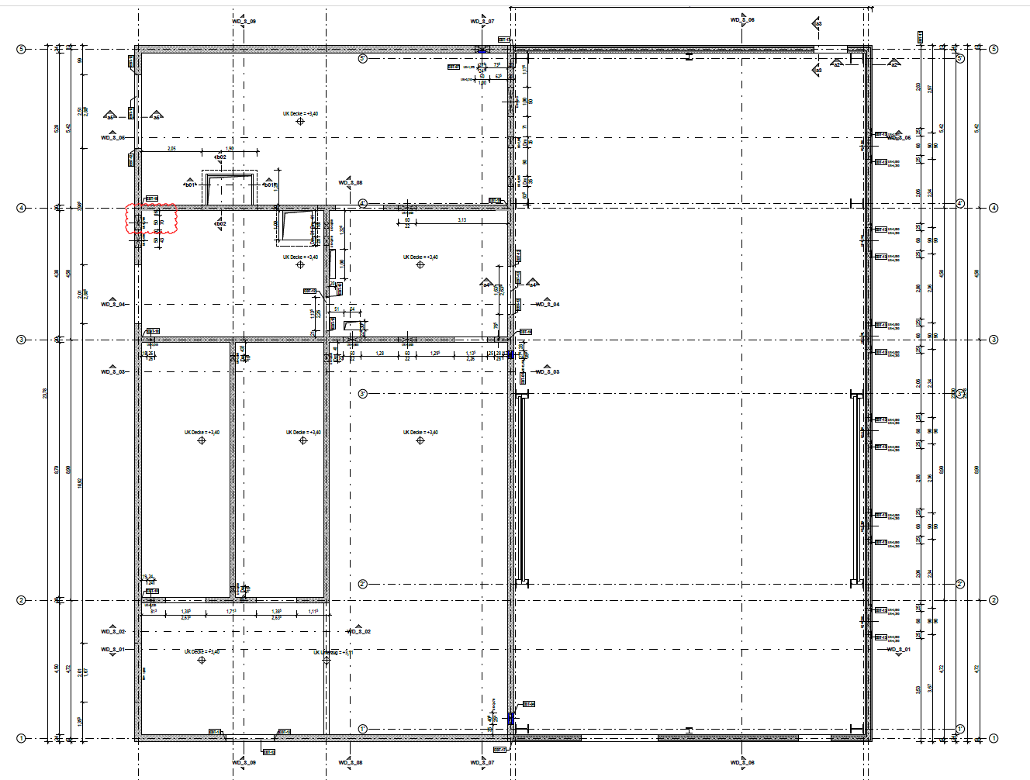

StatCom-401 Ragow

Auszug aus:P-020700_EC_38011.H005_CLC070_03_Technikgebäude_Schalplan Erdgeschoss und Decke, P-020700_EC_38011.H002_CLC070_03_Technikgebäude_Schalplan Schnitte

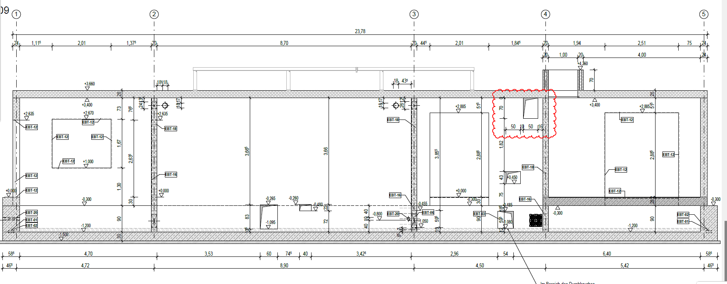

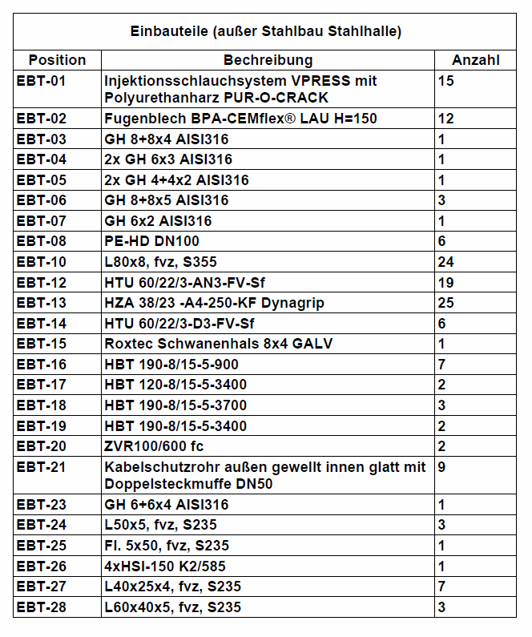
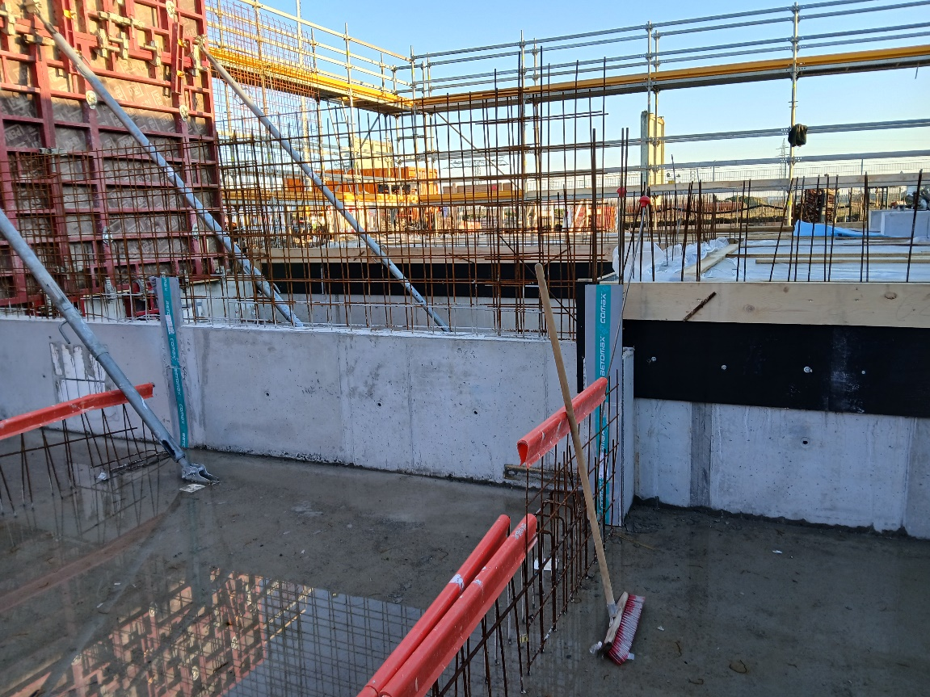

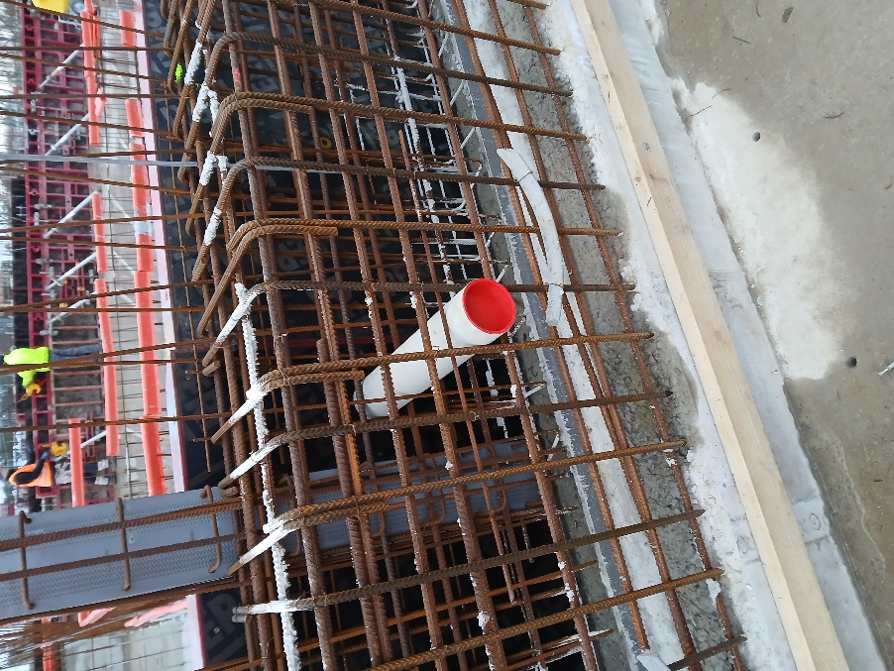
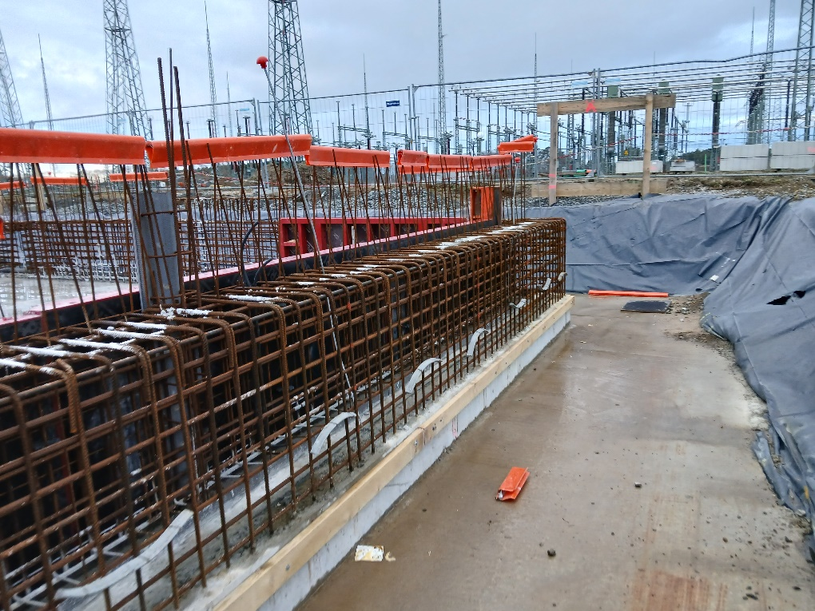

 |  |  | i.A.
 |  |  | Unterschrift Fa. Beck |  |  |  |  | Unterschr. Bauüberwachng.

